EVALUACIÓN
Flujo de Caja Libre
 |  |  | Año | Año | Año | Año | Año | Año
 |  |  |  | 1 | 2 | 3 | 4 | 5
Ingresos operacionales |  |  |  | $ 544,527,360 | $ 616,949,499 | $ 695,775,280 | $ 801,533,122 | $ 916,953,892
Recuperación de Cartera
Total de Ingresos Operacionales |  |  |  | $ 544,527,360 | $ 616,949,499 | $ 695,775,280 | $ 801,533,122 | $ 916,953,892
Pagos de Costos
Pago de Materia Prima |  |  |  | $ 143,505,648 | $ 154,641,686 | $ 166,641,881 | $ 179,573,291 | $ 193,508,179
Pago de Mano de Obra Directa |  |  |  | $ 54,703,856 | $ 58,948,875 | $ 63,523,308 | $ 68,452,717 | $ 73,764,648
Pago Costos Indirectos Fijos |  |  |  | $ 18,895,451 | $ 20,361,738 | $ 21,941,809 | $ 23,644,493 | $ 25,479,306
Depreciaciones |  |  |  | $ -1,480,312 | $ -1,480,312 | $ -1,480,312 | $ -1,480,312 | $ -1,480,312
Pago Costos Indirectos Variables |  |  |  | $ 4,084,493 | $ 4,401,449 | $ 4,743,002 | $ 5,111,059 | $ 5,507,677
Total Pagos de Costos Operacionales |  |  |  | $ 219,709,136 | $ 236,873,437 | $ 255,369,688 | $ 275,301,248 | $ 296,779,497
FLUJO DE CAJA OPERACIONAL BRUTO |  |  |  | $ 324,818,224 | $ 380,076,062 | $ 440,405,592 | $ 526,231,874 | $ 620,174,395
Pagos de Gastos
Pago de Gastos de Administración |  |  |  | $ 149,449,768 | $ 161,047,070 | $ 173,544,323 | $ 187,011,362 | $ 201,523,444
Amortizaciones |  |  |  | $ -9,024,881 | $ -9,024,881 | $ -9,024,881 | $ -9,024,881 | $ -9,024,881
Depreciaciones |  |  |  | $ -1,927,608 | $ -1,927,608 | $ -1,927,608 | $ -1,927,608 | $ -1,927,608
Pago de Gastos de Ventas |  |  |  | $ 83,467,784 | $ 89,944,884 | $ 96,924,607 | $ 104,445,957 | $ 112,550,963
Pago de Impuestos |  |  |  |  | $ 20,965,408 | $ 37,035,592 | $ 55,328,001 | $ 80,530,839
Total Pago de Gastos Operacionales |  |  |  | $ 221,965,063 | $ 261,004,873 | $ 296,552,033 | $ 335,832,830 | $ 383,652,756
FLUJO DE CAJA OPERACIONAL NETO |  |  |  | $ 102,853,162 | $ 119,071,190 | $ 143,853,559 | $ 190,399,044 | $ 236,521,639
Inversiones
Inversión Fija |  |  | $ 17,039,600
Inversión Diferida |  |  | $ 45,124,407
Inversión en Capital de Trabajo |  |  | $ 115,673,572
Total de Inversiones |  |  | $ 177,837,579 | $ - | $ - | $ - | $ - | $ -
FLUJO DE CAJA LIBRE |  |  | $ -177,837,579 | $ 102,853,162 | $ 119,071,190 | $ 143,853,559 | $ 190,399,044 | $ 236,521,639

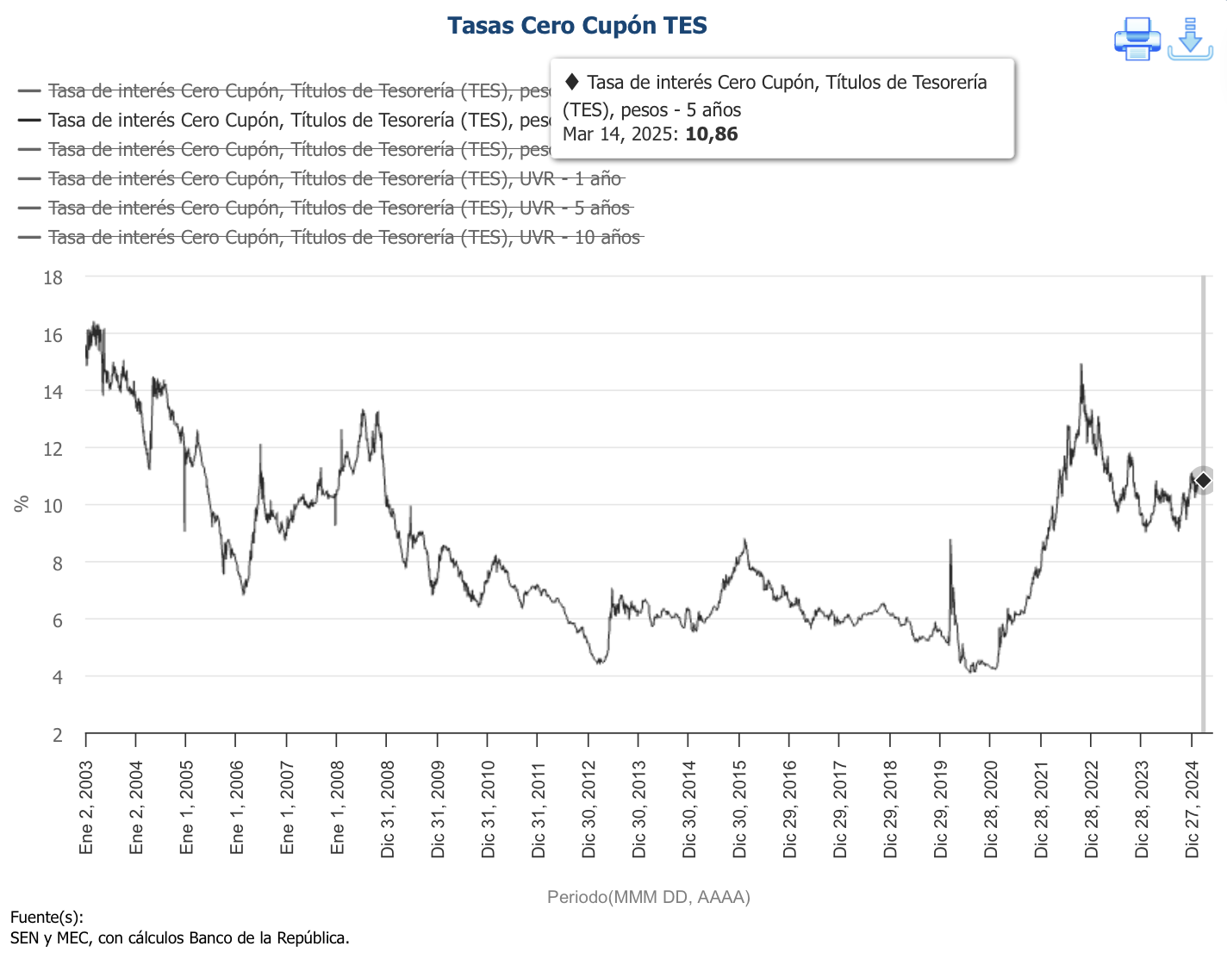
Cálculo de la Tasa de Descuento o Tasa de Oportunidad

CAPM | 10.86% | TES a 5 años |  | CAPM |  |  | 8.70%
 | 20.00% | Anual |  | Rf | 10.86% | (TES)
Ke | 23.65% | Anual |  | B | 2.161 | DAMODARAN | Ke
 |  |  |  | Rm-Rf | 5.92% | Rdto S&P500 - Rf | 23.65%
Tasa del Crèdito | 29.99% | Anual
Beneficio Tributario | 35.00% | Anual
Kd | 19.50% | Anual |  | Bl
 |  |  |  | Bu | 0.92 | B des apalancado | DAMODARAN
 |  |  |  | D | $ 120,000,000
 |  |  |  | E | $ 57,837,579 |  | Beta
 |  |  |  | T | 35% |  | 2.16071583

Cálculo del Valor Presente Neto VPN

Forma de Cálculo 1 | AÑO |  | FLUJO ESPERADO | TASA DE DESCUENTO | FACTOR DE DESCUENTO | VALOR ACTUAL

 | 0 |  | $ -177,837,579 | 21.12% | 1.000000 | $ -177,837,579
 | 1 |  | $ 102,853,162 | 22.22% | 0.818194 | $ 84,153,851
 | 2 |  | $ 119,071,190 | 23.65% | 0.654036 | $ 77,876,846
 | 3 |  | $ 143,853,559 | 23.65% | 0.528935 | $ 76,089,214
 | 4 |  | $ 190,399,044 | 23.65% | 0.427763 | $ 81,445,685
 | 5 |  | $ 236,521,639 | 23.65% | 0.345943 | $ 81,822,930
 | VALOR PRESENTE NETO |  |  |  |  | $ 223,550,947

Forma de Cálculo 2
 | Año 0 |  | $ -177,837,579
 | Año 1 |  | $ 102,853,162
 | Año 2 |  | $ 119,071,190
 | año 3 |  | $ 143,853,559
 | Año 4 |  | $ 190,399,044
 | Año 5 |  | $ 236,521,639

 | TASA |  | 23.65%

 | VPN |  | $ 222,577,012
 | TIR |  | 67.01%

Cálculo de la Tasa Interna de Retorno TIR

 | Año 0 |  | $ -177,837,579
 | Año 1 |  | $ 102,853,162
 | Año 2 |  | $ 119,071,190
 | año 3 |  | $ 143,853,559
 | Año 4 |  | $ 190,399,044
 | Año 5 |  | $ 236,521,639
 | TIR |  | 67.01% | Efectivo Anual

 |  |  |  |  | Digite el número del año que tiene el último saldo negativo
Cálculo de Periodo de Recuperación de la Inversión PRI
 |  |  |  |  |  |  | Divida la casilla del último saldo negativo entre la casilla del valor flujo de caja del siguiente año (recuerde usar paréntesis y signo negativo)
Periodo | Inversión | Flujo Caja Anual | Inversión - F.Caja | Años | Meses
Año 0 | -$ 177,837,579 |  | -$ 177,837,579 | 2 | 0.629744422
Año 1 |  | $ 102,853,162 | -$ 74,984,417 | 2 | 8
Año 2 |  | $ 119,071,190 | $ 44,086,772
Año 3 |  | $ 143,853,559 | $ 187,940,331 |  |  |  | http://www.pymesfuturo.com/pri.htm
Año 4 |  | $ 190,399,044 | $ 378,339,375
Año 5 |  | $ 236,521,639 | $ 614,861,014

 |  |  |  | Años | Meses
 |  |  | PRI | 2 | 8

Cálculo Punto de Equilibrio Qu

PUNTO DE EQUILIBRIO
Costos Fijos | $ 306,516,859
Precio de venta | $ 96,457
Costo Variable Unitario | $ 26,020
Qu | 4,351.68

Cálculo ROA

AÑO | 1 | 2 | 3 | 4 | 5
Utilidad Operativa | $ 90,420,360 | $ 127,603,796 | $ 168,456,350 | $ 233,294,244 | $ 304,619,676
Activos Totales | $ 219,620,517 | $ 266,042,683 | $ 336,969,418 | $ 512,476,327 | $ 733,418,401
ROA | 41% | 48% | 50% | 46% | 42%

Cálculo Rentabilidad de Patrimonio

AÑO | 1 | 2 | 3 | 4 | 5
Utilidad Antes de Impuestos | $ 59,901,165 | $ 105,815,979 | $ 158,080,003 | $ 230,088,111 | $ 300,951,861
Patrimonio | $ 96,773,336 | $ 165,553,722 | $ 268,305,724 | $ 417,862,997 | $ 613,481,706
RENTABILIDAD DE PATRIMONIO | 62% | 64% | 59% | 55% | 49%

Cálculo EVA

AÑO | 1 | 2 | 3 | 4 | 5
ROA | 41% | 48% | 50% | 46% | 42%
WACC | 22.2% | 24% | 24% | 24% | 24%
EVA | 19% | 24% | 26% | 22% | 18%

